DC 인덕터_한두철강_380V_확정
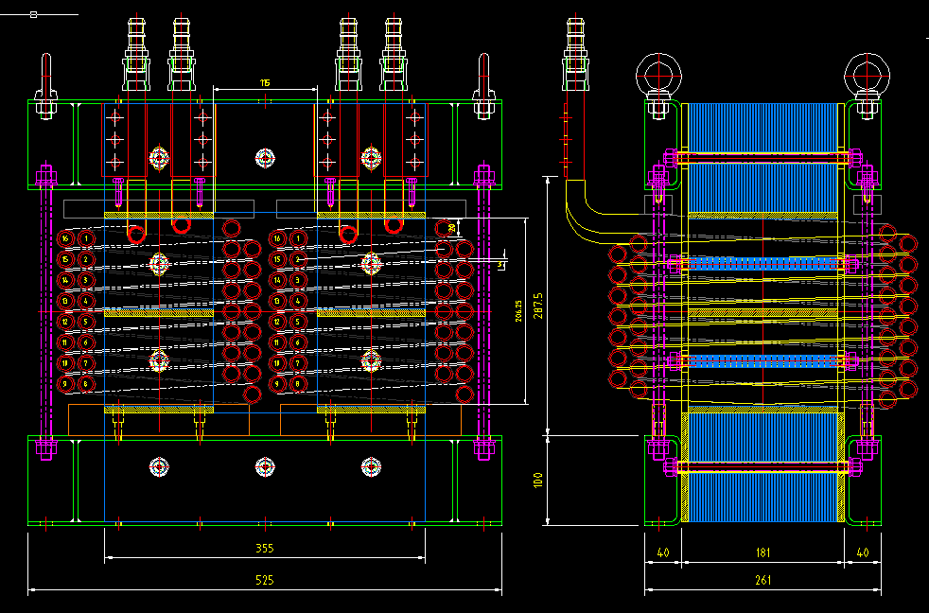
e
a
b
c
d

DC 초크 인덕터 설계 시트

Pin | 400 | kW |  |  | 1. 설계 출력 입력 | 규소 강판(0.3T적용, 30PNF1600: 포스코 무방향성), Bmax 1.56, 점적율 94.5%
Vin[V] | 380 | V |  |  | 2. 입력 전압 입력 | 규소 강판
Vripple factor | 0.046052631579 |  |  |  |  | a | 60 | mm | 유효 단면적에 영향 |  |  | 권선 파이프 | 12.7파이 1.5t |  |  | <동 파이프 발열량 계산 공식>
Vaverage | 19.7 | V |  |  |  | b | 80 | mm | 권선에따른 고려 [권선 외경과,타입(복층)]에 영향 |  |  | 권선 단면적 | 52.8 | mm^2 | 1. 동파이프 권선 단면적 | 사용 재료 | 타프피치 동
Duty Ratio | 56 | % |  |  |  | c | 200 | mm | 권선 턴수 (권선 외경과, 권선사이갭등) 영향 |  |  | 층당 권선수 | 12 | turn | 2. 한층에 감기는 권선수 | 도체 고유전기저항 | 1.75 | [Ωm×10E-8]
Frequency | 360 | Hz |  |  | 3. 주파수 입력 (60Hz->360Hz, 50Hz->300Hz) | d | 80 | mm | 유효 단면적에 영향, 인덕터 최소 턴수 감소시키려면 d증가 |  |  | 권선층 | 2 | 층 | 3. 권선 층수 [(층당권선수*권선층)= 총 권선수] | 도체의 온도저항계수 | 0.0039 | at 20℃
Ton | 1.5555555556 | ms |  |  |  | e | 200 | mm |  |  |  | 전류 밀도 | 16.402633566 | A/mm^2 |  | 도체의 온도 | 45 | ℃
Vin,min % | 90 | % |  |  |  |  |  |  |  |  |  |  |  |  |  | 도체의 산출저항 | 1.920625 | [Ωm×10E-8]
Vin,min | 342 | V |  |  |  | c+gap paper | 216 | mm |  |  |  | 측정값 검증 |  |  |  | 도체의 산출 전도도 | 52066385 | [SIMENS/m]
Vdc,min | 461.86227019 | V |  |  |  |  |  |  |  |  |  | V*Ton | 30.6 | V*ms |  | 비투자율 | 1 | ui
Iin,dc | 866.05905227 | A |  |  |  | f | 336 | mm |  |  |  |  |  |  |  | 주파수 | 0.001 | [Hz] | DC 전류
Ripple | 20 | % |  |  | 4. DC리플은 마진 생각해서 10%이하로 설정 | 고정홀 | 10 | mm |  |  |  |  |  |  |  | Skin Depth | 2205.7 | [mm]
Iripple | 320 | A |  |  |  | 유효단면적 | 40 | cm^2 | a*d 에서 고정홀만큼의 면적을 빼줌 | 코아 단가 |  |  |  |  |  | 배선길이 | 23000.0 | [mm]
Inductance | 0.08512345679 | mH |  |  |  | 중량 | 32.07168 | Kg |  | 7.1 | 만원 |  |  |  |  | 두께 : 파이프 | 1.5 | [mm] |  | 2. mmSQ당 전류가 15A이하가 되록 선정
Frequency Cut Off | 90 | Hz |  |  | 5. 60Hz의 경우 90Hz, 50Hz의 경우 75Hz 입력 Po가 낮은 장비는 90Hz에 맞추기 힘듬 Po가 낮은 장비는 리플이 작으므로 Cut Off를 키움 |  |  |  |  | 철손 |  | <Cut-off frequency> |  |  |  | Min(스킨뎁스,두께) | 1.5 | [mm]
DC Capacitor | 36737.194939 | uF |  |  |  |  |  |  |  | 96.21504 | W | dc콘덴서 | 9000 | uF |  | 파이프 외경 | 12.7 | [mm] |  | 2. mmSQ당 전류가 15A이하가 되록 선정
Saturation Current | 1428.9974362 | A |  |  |  |  |  |  |  |  |  | dc인덕터 | 426 | uH |  | 단면적 | 52.8 | [mmSQ]
 |  |  |  |  |  | AP(Area Product) | 6400 | cm^4 |  | 동손 |  | cut-off주파수 | 81.32317052 | Hz (결과) |  | 인가전류 | 866.0 | [A] |  | 1.DC 예상 전류 입력
Bmax | 1.45 | Tesla |  |  |  | MLT(Mean Length of Turn) | 47.4 | cm |  | 6276.9 | W | <Cut-off frequency> |  |  |  | mmSQ당 전류 | 16.4 | [A] |  | 3. 15A 이하 확인
Temperature Rise | 50 | ℃ |  |  |  | Ac(Core Area) | 40 | cm^2 |  |  |  | dc콘덴서 | 2800 | uF |  | 발열량(동손) | 6276.9 | [W]
Core | Silicon |  |  |  |  | Wa(Window Area) | 160 | cm^2 |  | 손실 합계 |  | dc인덕터 | 450 | uH
Core Configuration | C core |  |  |  |  | At(Area of Core surface) | 3865.6 | cm^2 |  | 6373.1 | W | cut-off주파수 | 141.85840866 | Hz (결과)
dB | 0.32470317177 | Tesla |  |  |  |  |  |  |  |  |  | <소선 단가>
코아 | 규소 강판 |  |  |  |  | G | 20 | cm |  | 손실 비율 |  | 25파이 2.5t | 17848 | 원/m
유효단면적 | 40 | cm^2 |  |  | 6. 규소강판 사이즈에 맞게 입력 |  |  |  |  | 1.5932853848 | % | 25파이 3.0t | 20942 | 원/m
병렬수 | 1 | 조 |  |  |  | nging | 1 | 조 |  |  |  | 22파이 2.5t | 15468 | 원/m
총단면적 | 40 | cm^2 |  |  |  | AP(Area Product) total | 6400 | cm^4 |  |  |  | 22파이 3.0t | 18086 | 원/m
 |  |  |  |  |  | Ac(Core Area) total | 40 | cm^2 |  | 권선 단가 |  | 19파이 2t | 12475 | 원/m
Minimum turn number | 24 | Turns |  |  |  | MLT(Mean Length Turn total) | 47.4 | cm |  | 23 | 권선길이[m] | 15.9파이 1.5t | 7900 | 원/m
Gap | 2.98 | cm |  |  |  | Wtfe(Core Weight) | 32.07168 | Kg |  | 12475.0 | 원/m | 15.9파이 2t | 10200 | 원/m
Gap 수 | 4 |  | 실제적용 Gap |  | 7. Gap Paper의 길이가 코아의 최소 길이(a,d??)의 10%이하가 되게 GAP수를 정한다. |  |  |  |  | 28.7 | 만원 | 12.7파이 1.5t | 6850 | 원/m
Gap Paper | 0.745 | cm | 8 | mm |  |  |  |  |  | 코아+권선 단가 |  | 12.7파이 1.1t | 5200 | 원/m
Gap Paper/코아 길이(소) | 12.416666667 | % |  |  |  |  |  |  |  | 35.7 | 만원 | 12.7파이 1t, 코팅 | 5200 | 원/m
계산 L값 | 97.157442602 | uH |  |  |  |  |  |  |  |  |  | 9.5파이 1t, 코팅 | 3780 | 원/m
Fringing Factor | 1.4692063684 |  |  |  | 8. 1.1~1.2(1.3)정도 값으로 설정
예상 L | 125.06392481 | uH |  |  | 9. 일반적으로 "예상 L값 < 제작 L값"이된다. (Fringing Factor를 정확하게 예측할 수 없다)

권선폭 | 40 | mm
권선두께 | 4 | mm
권선 단면적 | 160 | mm^2
권선수 | 40
절연층두께 | 0.1 | mm
권선고 | 3842.4 | mm
권선면적 | 1536 | cm^2
창이용율 | 960

DC 인덕터_한두철강_380V_확정_설명
e
a
b
c
d

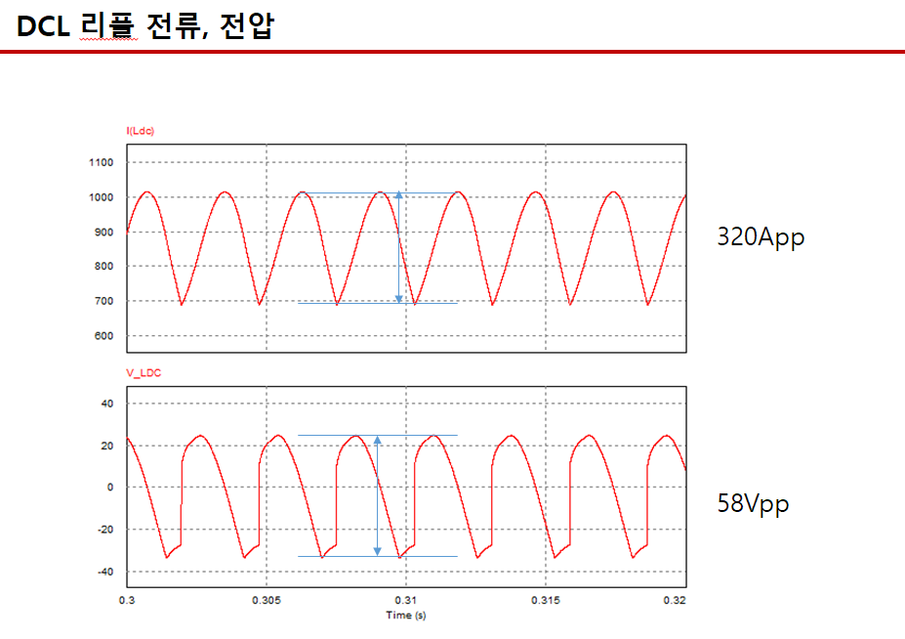

 | DC 초크 인덕터 설계 시트

 | Pin | 400 | kW |  |  | 1. 설계 출력 입력 | 규소 강판(0.3T적용, 30PNF1600: 포스코 무방향성), Bmax 1.56, 점적율 94.5%
 | Vin[V] | 380 | V |  |  | 2. 입력 전압 입력 | 규소 강판
 | Vripple factor | 0.046052631579 |  |  |  |  | a | 60 | mm | 유효 단면적에 영향 |  |  | 권선 파이프 | 12.7파이 1.5t |  |  | <동 파이프 발열량 계산 공식>
시뮬레이션 값을 바탕으로 입력 | Vaverage | 19.7 | V |  |  |  | b | 80 | mm | 권선에따른 고려 [권선 외경과,타입(복층)]에 영향 |  |  | 권선 단면적 | 52.8 | mm^2 | 1. 동파이프 권선 단면적 | 사용 재료 | 타프피치 동
시뮬레이션 값을 바탕으로 입력 | Duty Ratio | 56 | % |  |  |  | c | 200 | mm | 권선 턴수 (권선 외경과, 권선사이갭등) 영향 |  |  | 층당 권선수 | 12 | turn | 2. 한층에 감기는 권선수 | 도체 고유전기저항 | 1.75 | [Ωm×10E-8]
 | Frequency | 360 | Hz |  |  | 3. 주파수 입력 (60Hz->360Hz, 50Hz->300Hz) | d | 80 | mm | 유효 단면적에 영향, 인덕터 최소 턴수 감소시키려면 d증가 |  |  | 권선층 | 2 | 층 | 3. 권선 층수 [(층당권선수*권선층)= 총 권선수] | 도체의 온도저항계수 | 0.0039 | at 20℃
 | Ton | 1.5555555556 | ms |  |  |  | e | 200 | mm |  |  |  | 전류 밀도 | 16.402633566 | A/mm^2 |  | 도체의 온도 | 45 | ℃
 | Vin,min % | 90 | % |  |  |  |  |  |  |  |  |  |  |  |  |  | 도체의 산출저항 | 1.920625 | [Ωm×10E-8]
 | Vin,min | 342 | V |  |  |  | c+gap paper | 216 | mm |  |  |  | 측정값 검증 |  |  |  | 도체의 산출 전도도 | 52066385 | [SIMENS/m]
 | Vdc,min | 461.86227019 | V |  |  |  |  |  |  |  |  |  | V*Ton | 30.6 | V*ms |  | 비투자율 | 1 | ui
 | Iin,dc | 866.05905227 | A |  |  |  | f | 336 | mm |  |  |  |  |  |  |  | 주파수 | 0.001 | [Hz] | DC 전류
 | Ripple | 20 | % |  |  | 4. DC리플은 마진 생각해서 10%이하로 설정 | 고정홀 | 10 | mm |  |  |  |  |  |  |  | Skin Depth | 2205.7 | [mm]
시뮬레이션 값을 바탕으로 입력 | Iripple | 320 | A |  |  |  | 유효단면적 | 40 | cm^2 | a*d 에서 고정홀만큼의 면적을 빼줌 | 코아 단가 |  |  |  |  |  | 배선길이 | 23000.0 | [mm]
 | Inductance | 0.08512345679 | mH |  |  |  | 중량 | 32.07168 | Kg |  | 7.1 | 만원 |  |  |  |  | 두께 : 파이프 | 1.5 | [mm] |  | 2. mmSQ당 전류가 15A이하가 되록 선정
 | Frequency Cut Off | 90 | Hz |  |  | 5. 60Hz의 경우 90Hz, 50Hz의 경우 75Hz 입력 Po가 낮은 장비는 90Hz에 맞추기 힘듬 Po가 낮은 장비는 리플이 작으므로 Cut Off를 키움 |  |  |  |  | 철손 |  | <Cut-off frequency> |  |  |  | Min(스킨뎁스,두께) | 1.5 | [mm]
 | DC Capacitor | 36737.194939 | uF |  |  |  |  |  |  |  | 96.21504 | W | dc콘덴서 | 9000 | uF |  | 파이프 외경 | 12.7 | [mm] |  | 2. mmSQ당 전류가 15A이하가 되록 선정
마진을 주기위해 *1.65 (1.65는 해당 인덕터에 적용된값 (마진을 많이 준편임) | Saturation Current | 1428.9974362 | A |  |  |  |  |  |  |  |  |  | dc인덕터 | 426 | uH |  | 단면적 | 52.8 | [mmSQ]
 |  |  |  |  |  |  | AP(Area Product) | 6400 | cm^4 |  | 동손 |  | cut-off주파수 | 81.32317052 | Hz (결과) |  | 인가전류 | 866.0 | [A] |  | 1.DC 예상 전류 입력
 | Bmax | 1.45 | Tesla |  |  |  | MLT(Mean Length of Turn) | 47.4 | cm |  | 6276.9 | W | <Cut-off frequency> |  |  |  | mmSQ당 전류 | 16.4 | [A] |  | 3. 15A 이하 확인
 | Temperature Rise | 50 | ℃ |  |  |  | Ac(Core Area) | 40 | cm^2 |  |  |  | dc콘덴서 | 2800 | uF |  | 발열량(동손) | 6276.9 | [W]
 | Core | Silicon |  |  |  |  | Wa(Window Area) | 160 | cm^2 |  | 손실 합계 |  | dc인덕터 | 450 | uH
 | Core Configuration | C core |  |  |  |  | At(Area of Core surface) | 3865.6 | cm^2 |  | 6373.1 | W | cut-off주파수 | 141.85840866 | Hz (결과)
 | dB | 0.32470317177 | Tesla |  |  |  |  |  |  |  |  |  | <소선 단가>
 | 코아 | 규소 강판 |  |  |  |  | G | 20 | cm |  | 손실 비율 |  | 25파이 2.5t | 17848 | 원/m
 | 유효단면적 | 40 | cm^2 |  |  | 6. 규소강판 사이즈에 맞게 입력 |  |  |  |  | 1.5932853848 | % | 25파이 3.0t | 20942 | 원/m
 | 병렬수 | 1 | 조 |  |  |  | nging | 1 | 조 |  |  |  | 22파이 2.5t | 15468 | 원/m
 | 총단면적 | 40 | cm^2 |  |  |  | AP(Area Product) total | 6400 | cm^4 |  |  |  | 22파이 3.0t | 18086 | 원/m
 |  |  |  |  |  |  | Ac(Core Area) total | 40 | cm^2 |  | 권선 단가 |  | 19파이 2t | 12475 | 원/m
 | Minimum turn number | 24 | Turns |  |  |  | MLT(Mean Length Turn total) | 47.4 | cm |  | 23 | 권선길이[m] | 15.9파이 1.5t | 7900 | 원/m
 | Gap | 2.98 | cm |  |  |  | Wtfe(Core Weight) | 32.07168 | Kg |  | 12475.0 | 원/m | 15.9파이 2t | 10200 | 원/m
 | Gap 수 | 4 |  | 실제적용 Gap |  | 7. Gap Paper의 길이가 코아의 최소 길이(a,d??)의 10%이하가 되게 GAP수를 정한다. |  |  |  |  | 28.7 | 만원 | 12.7파이 1.5t | 6850 | 원/m
 | Gap Paper | 0.745 | cm | 8 | mm |  |  |  |  |  | 코아+권선 단가 |  | 12.7파이 1.1t | 5200 | 원/m
 | Gap Paper/코아 길이(소) | 12.416666667 | % |  |  |  |  |  |  |  | 35.7 | 만원 | 12.7파이 1t, 코팅 | 5200 | 원/m
 | 계산 L값 | 97.157442602 | uH |  |  |  |  |  |  |  |  |  | 9.5파이 1t, 코팅 | 3780 | 원/m
 | Fringing Factor | 1.4692063684 |  |  |  | 8. 1.1~1.2(1.3)정도 값으로 설정
 | 예상 L | 125.06392481 | uH |  |  | 9. 일반적으로 "예상 L값 < 제작 L값"이된다. (Fringing Factor를 정확하게 예측할 수 없다)

 | 권선폭 | 40 | mm
 | 권선두께 | 4 | mm
 | 권선 단면적 | 160 | mm^2
 | 권선수 | 40
 | 절연층두께 | 0.1 | mm
 | 권선고 | 3842.4 | mm
 | 권선면적 | 1536 | cm^2
 | 창이용율 | 960

